Solicitud gráfica
 | Área: | Matemáticas |  |  | Fecha:
 | Grado: | 9 |  |  | 2016-02-19
 | Título del tema: | Banco de contenidos |  |  | ¿Cuaderno de estudio o recurso? | Recurso
 | Editor: | Cristian Bello |  |  | Motor del recurso | M101

 | Código guión o recurso: | MA_09_07_COREC340 | ← Para determinar este código, visite la hoja de Ayuda
 |  |  |  |  | ESPECIFICACIÓN DE ARCHIVOS A ENTREGAR
Núm. | Archivo Shutterstock o ruta en web | Imagen para: | Tipo | Ubicación de la imagen en el recurso M101 | Nombre imagen SMALL | Tamaño imagen SMALL | Nombre imagen ZOOM | Tamaño imagen ZOOM | Descripción | Observaciones
IMG01 | Imagen en descripción | Recurso M101 | Ilustración | Contenido | MA_09_07_COREC340_IMG01n.png | 286 x 286 px | MA_09_07_COREC340_IMG01a.png | 500 x 500 px | 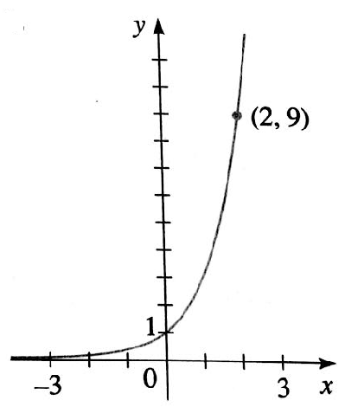 | Imagen de la función f (X)=3 elevado a la x
IMG02 | Imagen en descripción | Recurso M101 | Ilustración | Contenido | MA_09_07_COREC340_IMG02n.png | 286 x 286 px | MA_09_07_COREC340_IMG02a.png | 500 x 500 px | 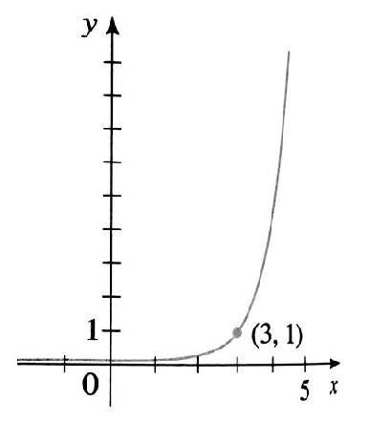 | imagen de la función f (X)=5 elevado a la x-3
IMG03 | Imagen en descripción | Recurso M101 | Ilustración | Contenido | MA_09_07_COREC340_IMG03n.png | 286 x 286 px | MA_09_07_COREC340_IMG03a.png | 500 x 500 px | 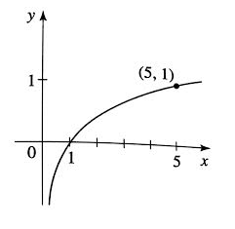 | imagen de la función y=log en base 5 de x
IMG04 | Imagen en descripción | Recurso M101 | Ilustración | Contenido | MA_09_07_COREC340_IMG04n.png | 286 x 286 px | MA_09_07_COREC340_IMG04a.png | 500 x 500 px | 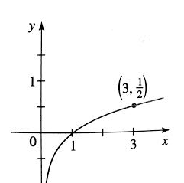 | imagen de la función y=log en base 9 de x

